V0_1

Statistisches Amt
für Hamburg und Schleswig-Holstein

 |  | STATISTISCHE BERICHTE
 |  | Kennziffer: A I/S 1 - j 18 HH

Bevölkerung in Hamburg
 | am 31.12.2018
- Auszählung aus dem Melderegister -
 |  |  | Herausgegeben am: 29. März 2019

T2_1
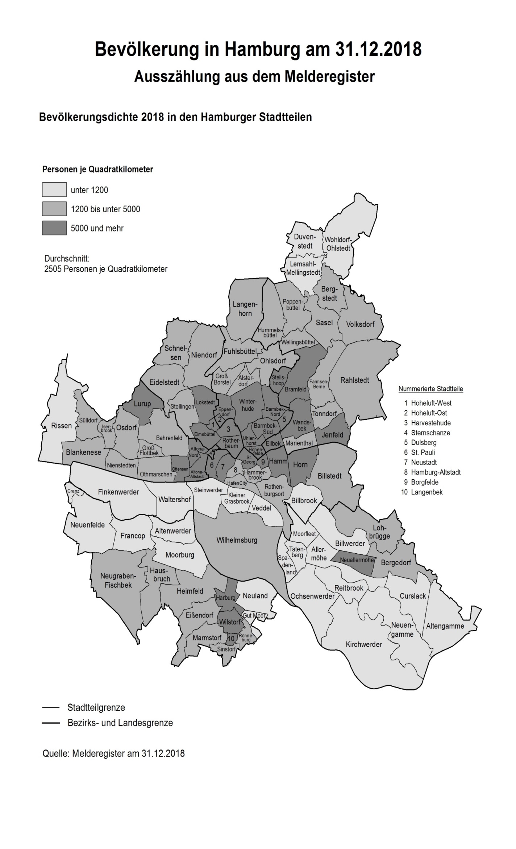
Bevölkerung in Hamburg am 31.12.2018

Auszählung aus dem Melderegister

